Sheet1
Scene No. | 0
Quest Title | 大海潮
Quest Log | 问老杰克那海潮在哪里。
Map No. | 7
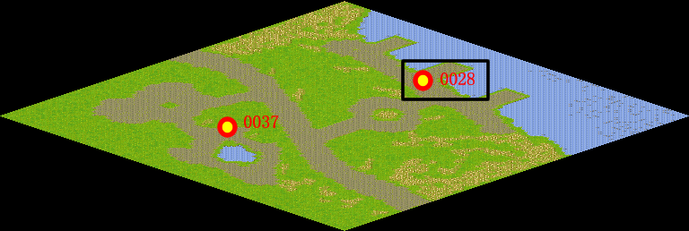
NPC No. | 28
Condition | lv>0
Dialog | 我一直想去看看世界上最壮观的海潮，你先去帮我问问老杰克知不知道那里的情况。
Select | 1：接受，2：不接受
Result | 1 : Scene 0001, 2 : 关闭对话框

ScriptFile | Qlog-0118-000.scr
 | Q0028-0118-000.scr

